المؤشرات الكلية

سوق العراق للاوراق المالية
جلسة الاثنين 2025/5/5 |  |  |  | تقرير أسعار الأسهم المتداولة واخبار الشركات
الجلسة (77)

الاسهم المتداولة المدرجة و OTC |  |  | 457,788,956 |  |  | قيمة الأسهم المتداولة المدرجة و OTC |  | 553,409,895 |  |  | صفقات الشركات المدرجة وOTC | 541
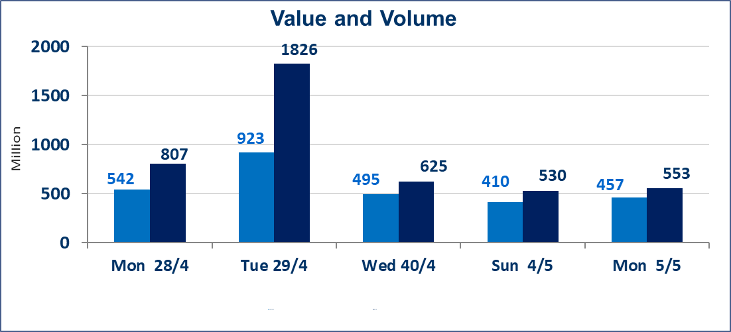
المؤشر60 ISX اليوم | 1047.72 |  | نقطة |  |  | المؤشر15 ISX اليوم | 1116.06 | نقطة
المؤشر 60 ISX السابق | 1043.31 |  | نقطة |  |  | المؤشر 15 ISX السابق | 1113.04 | نقطة
نسبة التغير | 0.42 |  | % |  |  | نسبة التغير | 0.27 | %
عدد النقاط | 4.41 |  | نقطة |  |  | عدد النقاط | 3.02 | نقطة

الشركات المدرجة | 104 | OTC | 11 | 115 |  | الشركات غير المتداولة المدرجة | 46 | OTC | 7 | 53
الشركات المتداولة | 43 | OTC | 1 | 44 |  | الشركات المرتفعة |  |  | 12
شركات الهيئة العامة |  |  |  | 7 |  | الشركات المنخفضة |  |  | 12
الموقوفة بقرار من هيأة الأوراق المالية |  |  |  | 8
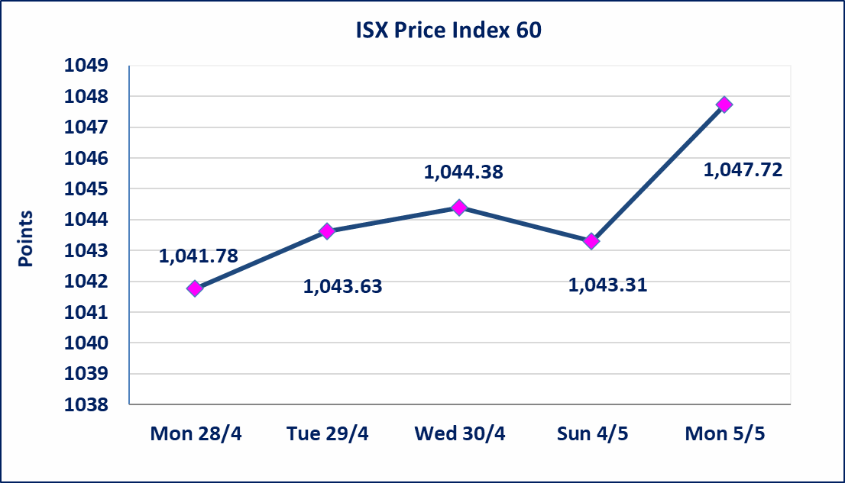
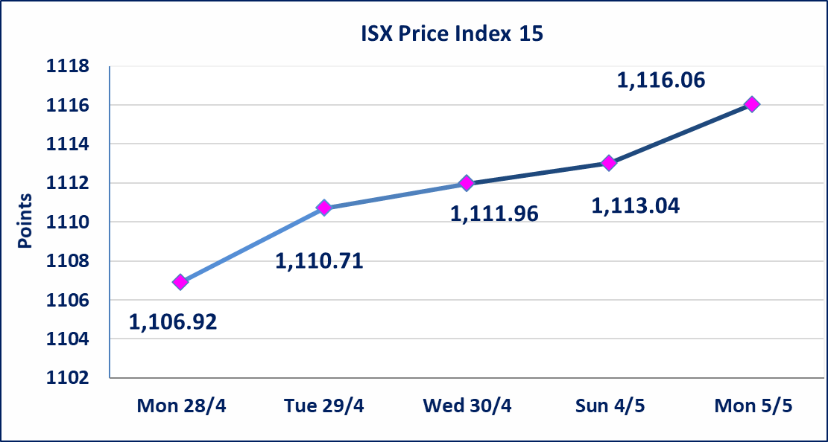

دلنيا للتامين (NDIL) | تم البدء بعمليات ايداع شهادات اسهم مساهمين شركة دلنيا للتامين اعتباراً من جلسة الثلاثاء 2025/4/29 وسيتم اطلاق التداول بعد ايداع 5% من راس المال او بعد مرور (21) يوم من تاريخ بدء الايداع في منصة الشركات غير المدرجة ISX-OTC.
الحد الأعلى والادنى للتغير في السعر | نسبة التغير في المنصة النظامية (15%)، ونسبة التغير في المنصة الثانية (20%)، ونسبة التغير في المنصة الثالثة (5%) إرتفاعاً وإنخفاضاً من سعر الاغلاق السابق.
Web site : www.isx-iq.net E-mail : info-isx@isx-iq.net |  |  |  |  | 07834000034 - 07711211522 : ص . ب :3607 العلوية الهاتف |  |  |  |  |  | بغداد /الكرادة/ قرب المسرح الوطني /مجاور مصرف الخليج التجاري

نسبة التغير
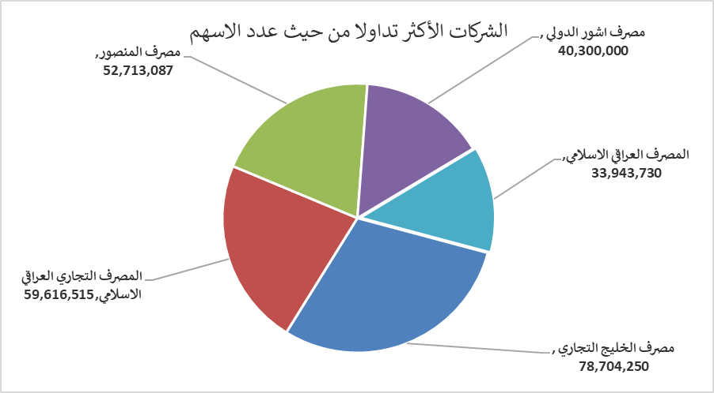
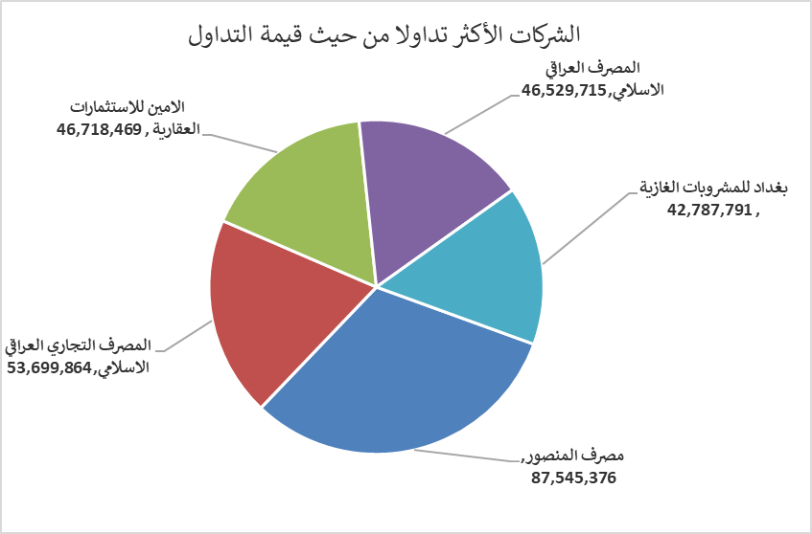
الشركات الأكثر ارتفاعاً وانخفاضاً

نسبة التغير لاسعار الاغلاق الاكثر ارتفاعاً |  |  |  | نسبة التغير لاسعار الاغلاق الاكثر انخفاضاً
اسم الشركة | اغلاق | التغير(%) | الاسهم المتداولة | اسم الشركة | اغلاق | التغير (%) | الاسهم المتداولة
الاهلية للانتاج الزراعي | 1.580 | 14.49 | 47,894 | الاهلية للتأمين | 0.750 | -11.76 | 114,934
الامين للتأمين | 0.970 | 14.12 | 347,861 | مصرف الموصل | 0.160 | -5.88 | 1,782,740
مصرف سومر التجاري | 0.090 | 12.50 | 930,000 | نقل المنتجات النفطية | 0.720 | -4.00 | 2,771,557
تسويق المنتجات الزراعية | 15.000 | 10.29 | 2,000 | الصناعات الالكترونية | 1.320 | -3.65 | 1,110,000
فندق فلسطين | 23.100 | 5.00 | 393,187 | الصناعات الكيمياوية والبلاستيكية | 2.440 | -2.40 | 10,259,549
الشركات الأكثر نشاطاً من حيث عدد الأسهم المتداولة (حجم التداول) والقيمة المتداولة

الشركات الاكثر نشاطا حسب الاسهم المتداولة (حجم التداول) |  |  |  | الشركات الاكثر نشاطا حسب القيمة المتداولة
اسم الشركة | اغلاق | التغير(%) | الاسهم المتداولة | اسم الشركة | اغلاق | التغير (%) | القيمة المتداولة
مصرف الخليج التجاري | 0.390 | 0.00 | 78,704,250 | مصرف المنصور | 1.660 | 0.00 | 87,545,376
المصرف التجاري العراقي الاسلامي | 0.900 | 1.12 | 59,616,515 | المصرف التجاري العراقي الاسلامي | 0.900 | 1.12 | 53,699,864
مصرف المنصور | 1.660 | 0.00 | 52,713,087 | الامين للاستثمارات العقارية | 2.300 | 4.55 | 46,718,469
مصرف اشور الدولي | 0.280 | 0.00 | 40,300,000 | المصرف العراقي الاسلامي | 1.390 | 1.46 | 46,529,715
المصرف العراقي الاسلامي | 1.390 | 1.46 | 33,943,730 | بغداد للمشروبات الغازية | 4.530 | 0.67 | 42,787,791

